Trang Bìa
HỌC VIỆN CÔNG NGHỆ BƯU CHÍNH VIỄN THÔNG
KHOA CÔNG NGHỆ THÔNG TIN I


BÁO CÁO
BÀI TẬP DỰ ÁN NHÓM
MÔN ĐẢM BẢO CHẤT LƯỢNG PHẦN MỀM

 |  | Giảng viên hướng dẫn: |  | Th.S Đào Ngọc Phong
 |  | Nhóm bài tập: |  | 08
 |  | Nhóm học phần: |  | 06
 |  | Chủ đề: |  | Hệ thống tuyển dụng trực tuyến tích hợp chức năng gợi ý việc làm sử dụng mô hình học sâu

 |  | Thành viên của nhóm:

 | Tên |  | MSV |  | Chức năng / Nhiệm vụ | Đóng góp
 | Dương Thị Hồng Hạnh |  | B22DCCN276 |  | Lập bản Kế hoạch kiểm thử; Module cá nhân Xem việc làm, công ty và ứng tuyển việc làm | 20%
 | Nguyễn Thị Chi |  | B22DCCN107 |  | Checklist Review kế hoạch test; Module cá nhân Quản lý hồ sơ CV & Upload CV | 20%
 | Nguyễn Tùng Dương |  | B22DCCN168 |  | Checklist Review tài liệu hướng dẫn cài đặt; Module cá nhân Quản lý tài khoản, xác thực & phân quyền người dùng | 20%
 | Đỗ Ngọc Minh |  | B22DCCN528 |  | Checklist Review tài liệu thiết kế; Module cá nhân Quản lý & tìm kiếm, gợi ý tin tuyển dụng | 20%
 | Nguyễn Bích Ngọc |  | B22DCCN587 |  | Checklist Review SRS; Module cá nhân Đăng tin tuyển dụng | 20%

 | Hà Nội, tháng 06 năm 2026

Chi- Kiểm thử hiệu năng
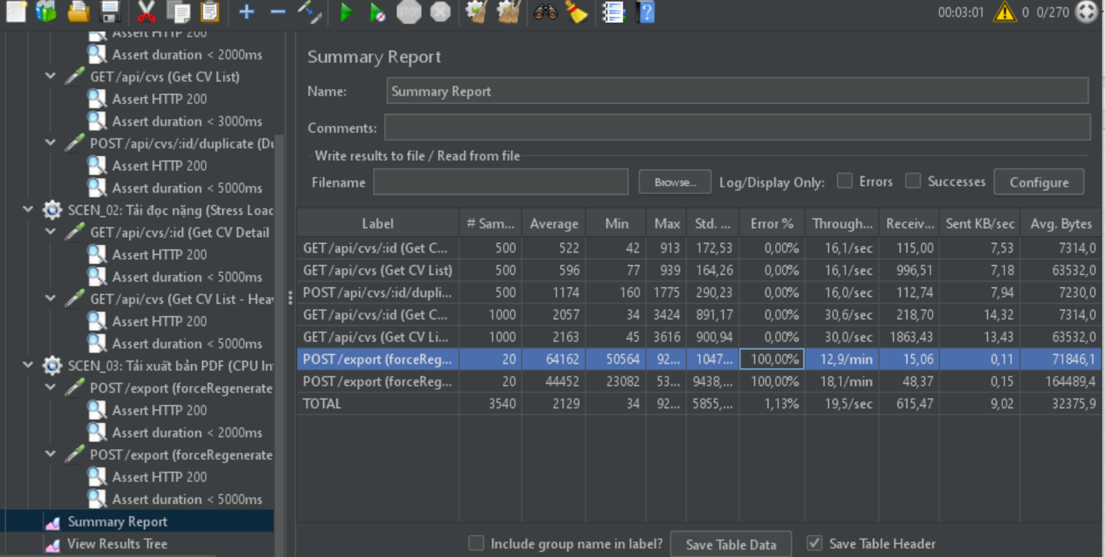
KIỂM THỬ HIỆU NĂNG - PHÂN HỆ QUẢN LÝ CV

Công cụ: | Apache JMeter 5.6.3
Base URL: | http://localhost:5000
Tài liệu cấu hình: | https://github.com/ching003/SQA06_08/blob/main/backend/BE-Jobs-connect/postman/JobsConnect-CV-Performance-Test.jmx

I. DANH SÁCH KỊCH BẢN KIỂM THỬ HIỆU NĂNG (THREAD GROUPS)
STT | Thread Group ID | Tên Kịch bản | Số lượng Thread (Users) / Cấu hình chạy
1 | SCEN_01 | Tải đọc nhẹ (Normal Load - Đọc chi tiết & Danh sách) | 50 Threads / Ramp-up 5s Loop Count: 10
2 | SCEN_02 | Tải đọc nặng (Stress Load - Đọc & Nhân bản CV) | 200 Threads / Ramp-up 10s Loop Count: 5
3 | SCEN_03 | Tải xuất bản PDF (CPU-Intensive - Sinh tệp CV) | 20 Threads / Ramp-up 5s Loop Count: 1

II. BẢNG ĐỊNH NGHĨA METRICS & LISTENERS HỖ TRỢ XÁC MINH (ASSERTIONS)
Metric / Listener / Assertion |  | Mô tả chức năng & Vai trò trong kiểm thử
Throughput (req/s) |  | Số lượng yêu cầu (requests) máy chủ xử lý thành công mỗi giây. Thể hiện năng lực tải của API.
Average Response Time (ms) |  | Thời gian phản hồi trung bình của các yêu cầu. API đọc nhẹ cần < 200ms, API xuất PDF < 2000ms.
90% Line (90th Percentile) |  | 90% số yêu cầu có thời gian phản hồi nhỏ hơn hoặc bằng giá trị này. Đảm bảo trải nghiệm phần lớn người dùng.
Min / Max Response Time (ms) |  | Thời gian phản hồi nhỏ nhất (nhanh nhất) và lớn nhất (chậm nhất) được ghi nhận trong đợt test.
Error Rate (%) |  | Tỷ lệ yêu cầu gặp lỗi (HTTP status code 4xx, 5xx) trên tổng số yêu cầu gửi đi. Mục tiêu SLA là 0%.
Response Assertion |  | Thành phần tự động kiểm tra mã phản hồi HTTP trả về (Response Code = 200/201) để đánh giá tính đúng đắn.
Duration Assertion |  | Thành phần tự động đánh giá thất bại (Fail) nếu thời gian phản hồi vượt quá SLA tối đa (ví dụ: > 2000ms với PDF).
View Results Tree |  | Listener dùng để xem chi tiết thông tin Header, Body của từng Request và Response khi gỡ lỗi (debug) kịch bản.
Summary Report |  | Listener cung cấp bảng tổng hợp các chỉ số cơ bản (Throughput, Avg, Min, Max, Error Rate) của đợt kiểm thử.
Aggregate Report |  | Listener thống kê chi tiết hiệu năng bao gồm các mức Percentile (90%, 95%, 99%) phục vụ báo cáo chất lượng.

III. DANH SÁCH CÁC API KHÔNG KIỂM THỬ HIỆU NĂNG / KHÔNG TEST TẢI
STT | API Method & Endpoint |  | Lý do không đưa vào kịch bản test tải
1 | POST /api/cvs |  | Tần suất gọi thấp, hành động đơn lẻ không đồng thời cao.
2 | PUT /api/cvs/:id |  | Chỉ gọi khi ứng viên chỉnh sửa thông tin cá nhân, tần suất rất thấp.
3 | DELETE /api/cvs/:id |  | Tần suất sử dụng rất thấp, ít ảnh hưởng đến hiệu năng hệ thống.
4 | PUT /api/cvs/:id/main |  | Hành động thiết lập cấu hình nhanh, tải rất nhẹ.
5 | GET /api/cvs/user/:userId |  | Truy cập cá nhân của ứng viên, tần suất thấp.
6 | POST /api/cvs/:id/save |  | Được sử dụng bởi nhà tuyển dụng khi chọn hồ sơ, tần suất không cao.
7 | DELETE /api/cvs/:id/save |  | Hành động hủy lưu ít khi xảy ra, tải nhẹ.
8 | GET /api/cvs/saved |  | Truy vấn dữ liệu bảng trung gian của nhà tuyển dụng.
9 | PUT /api/cvs/:id/save/notes |  | Thao tác ghi chú tĩnh, tải nhẹ và ít xảy ra.
10 | GET /api/cvs/:id/saved |  | Truy cập tĩnh khi mở trang chi tiết CV, tải nhẹ.
11 | GET /api/cvs/:cvId/recommended-jobs |  | Gợi ý được tính toán bất đồng bộ hoặc sử dụng bộ nhớ đệm (Cache).
12 | GET /api/cvs/search |  | Đã được bao phủ thông qua kiểm thử tải API GET /api/cvs ở SCEN_01/02.

KẾT QUẢ CHI TIẾT TỪNG THREAD GROUP
STT | Thread Group ID | Tên Kịch bản | Loại Test | #Threads | Ramp (s) | Loop | Tổng Req | Avg (ms) | Std Dev (ms) | Min (ms) | Max (ms) | Throughput (req/s) | Error Rate (%) | PASS /FAIL
1 | SCEN_01 | GET /api/cvs/:id (Get CV Detail) | Load Test | 50 | 5 | 10 | 500 | 522 | 172.53 | 42 | 913 | 16.10/sec | 0.00% | PASS
2 | SCEN_01 | GET /api/cvs (Get CV List) | Load Test | 50 | 5 | 10 | 500 | 596 | 164.26 | 77 | 939 | 16.06/sec | 0.00% | PASS
3 | SCEN_02 | POST /api/cvs/:id/duplicate (Duplicate CV) | Stress Test | 200 | 10 | 5 | 500 | 1174 | 290.23 | 160 | 1775 | 15.97/sec | 0.00% | PASS
4 | SCEN_02 | GET /api/cvs/:id (Get CV Detail - Heavy) | Stress Test | 200 | 10 | 5 | 1000 | 2057 | 891.17 | 34 | 3424 | 30.62/sec | 0.00% | PASS
5 | SCEN_02 | GET /api/cvs (Get CV List - Heavy) | Stress Test | 200 | 10 | 5 | 1000 | 2163 | 900.94 | 45 | 3616 | 30.03/sec | 0.00% | PASS
6 | SCEN_03 | POST /export (forceRegenerate=true) | Load Test | 20 | 5 | 1 | 20 | 64162 | 10479.18 | 50564 | 92418 | 0.21/sec | 100.00% | FAIL
7 | SCEN_03 | POST /export (forceRegenerate=false) | Load Test | 20 | 5 | 1 | 20 | 44452 | 9438.12 | 23082 | 53390 | 0.30/sec | 100.00% | FAIL
TOTAL | ALL | Tổng cộng kịch bản | Tổng hợp | N/A | N/A | N/A | 3540 | 2129 | 5855.34 | 34 | 92418 | 19.47/sec | 1.13% | FAIL (Có lỗi Export)

NGƯỠNG THAM CHIẾU
Thread Group | Loại | Ngưỡng Response Time | Ngưỡng Error Rate | Ghi chú
SCEN_01 | Load | < 2000 ms | 0.00% | GET /api/cvs/:id (Get CV Detail)
SCEN_01 | Load | < 3000 ms | 0.00% | GET /api/cvs (Get CV List)
SCEN_02 | Stress | < 5000 ms | 0.00% | POST /api/cvs/:id/duplicate (Duplicate CV)
SCEN_02 | Stress | < 5000 ms | 0.00% | GET /api/cvs/:id (Get CV Detail - Heavy)
SCEN_02 | Stress | < 5000 ms | 0.00% | GET /api/cvs (Get CV List - Heavy)
SCEN_03 | Load | < 2000 ms | 0.00% | POST /export (forceRegenerate=true)
SCEN_03 | Load | < 5000 ms | 0.00% | POST /export (forceRegenerate=false)

Ảnh minh chứng(Chạy lần lượt từng kịch bản)

Hạnh-Kiểm thử giao diện
Checklist Review Giao Diện

Phân hệ/Module: | Xem việc làm, công ty và ứng tuyển việc làm
Người xem xét: | Dương Thị Hồng Hạnh
Kết quả kiểm thử | web
Tổng: | 100
Passeded | 95
Failed | 5
Not Run | 0

ID | Summary | Steps | Expected Output | Hình ảnh mô tả | Test Results | Mô tả lỗi | Hình ảnh mô tả

I. Tại màn hình giao diện chính (Home)
1. Check UI/UX tổng thể
JobApp_01 | Giao diện hiển thị các menu "Việc làm", "Công ty" và "Việc làm gợi ý". | 1. Mở web và đăng nhập. 2. Quan sát màn hình giao diện Home. | Giao diện hiển thị như hình: - Các mục "Việc làm", "Công ty" và "Việc làm gợi ý" hiển thị đúng vị trí, nhưng khoảng cách giữa các menu vừa đủ, dễ nhìn. - Hai danh sách "Việc làm nổi bật", "Nhà tuyển dụng hàng đầu": chữ căn trái, nút "xem tất cả" căn phải, các job card sắp xếp căn thẳng hàng ngang. - Danh sách "Việc làm được gợi ý cho bạn": chữ căn phải, nút "xem tất cả" căn trái, các job card, các card thông tin của công ty sắp xếp căn thẳng hàng ngang. | 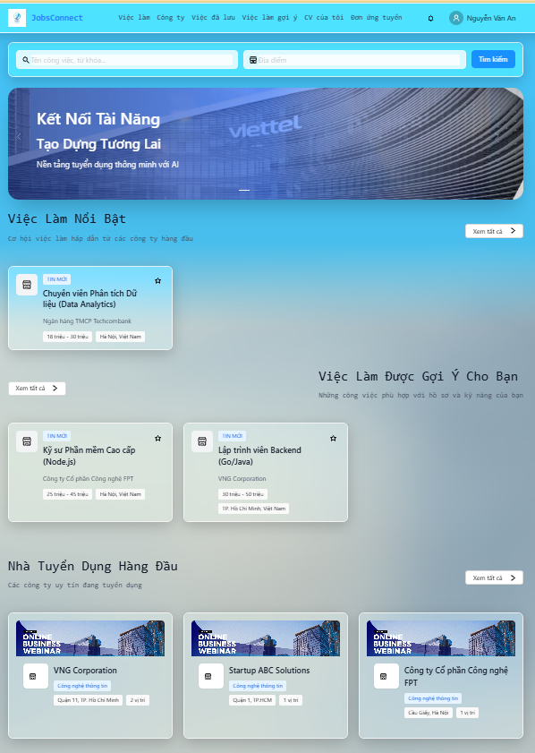 | Fail | Khoảng cách giữa các menu chưa phù hợp, gây nhầm lẫn.
JobApp_02 | Kiểm tra truy cập khi chọn menu "Việc làm" | Chọn mục "Việc làm" trên màn hình chính. | Hệ thống tự động chuyển đến và hiển thị giao diện "Tìm việc làm". |  | Passed
JobApp_03 | Kiểm tra truy cập khi chọn menu "Công ty" | Chọn mục "Công ty" trên màn hình chính. | Hệ thống tự động chuyển đến và hiển thị giao diện "Danh sách công ty". |  | Passed
JobApp_04 | Kiểm tra truy cập khi chọn menu "Việc làm gợi ý" | Chọn mục "Việc làm gợi ý" trên màn hình chính. | Hệ thống tự động chuyển đến và hiển thị giao diện "Việc làm gợi ý". |  | Passed
JobApp_05 | Kiểm tra giao diện trên nhiều thiết bị | Thực hiển mở ứng dụng và đăng nhập trên máy tính, điện thoại và máy tính bảng. | - Giao diện không bị vỡ, không bị chồng hoặc mất chữ. - Các menu chuyển thành tab ẩn dọc trên điện thoại. - Các job card, card thông tin công ty hiển thị đầy đủ. |  | Passed
II. Check giao diện "Tìm việc làm"
JobApp_06 | Kiểm tra bố cục tổng thể và tính đáp ứng | 1. Mở trang Tìm việc làm trên các thiết bị/độ phân giải khác nhau (Mobile, Tablet, Desktop). 2. Kiểm tra căn lề, khoảng cách giữa các phần tử. 3. Kiểm tra font chữ, cỡ chữ hiển thị. | - Giao diện responsive mượt mà, không bị vỡ khung hay tràn viền ở bất kỳ độ phân giải nào. - Tiêu đề "Tìm kiếm việc làm" và mô tả căn lề đều. - Font chữ đồng nhất (Inter/Roboto), cỡ chữ phân cấp rõ ràng (Title > Subtitle > Card Title > Content). | 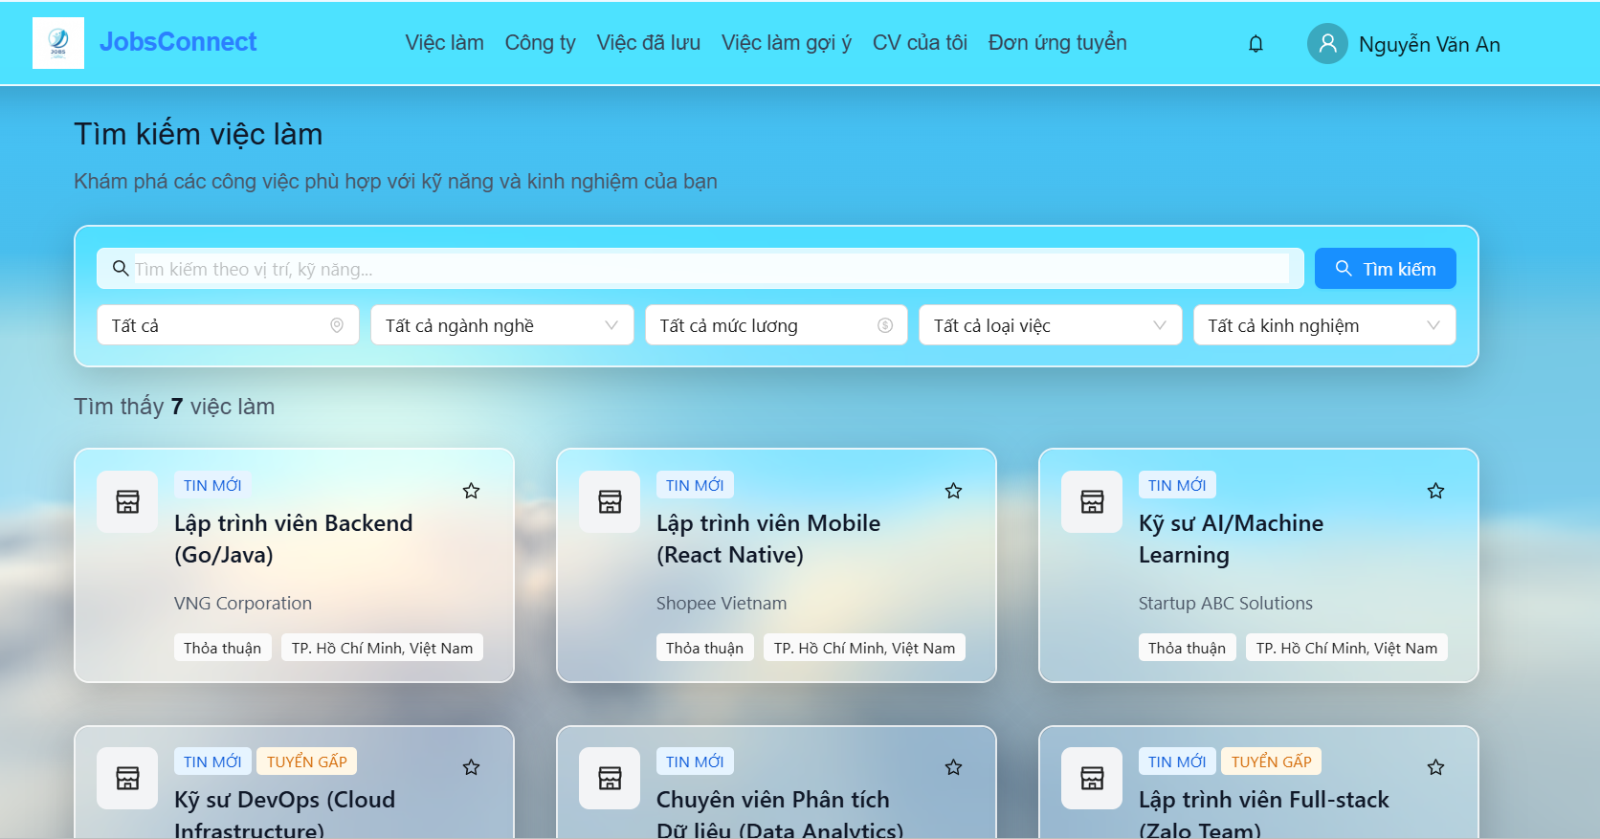 | Passed
JobApp_07 | Kiểm tra ô nhập từ khóa tìm kiếm | 1. Quan sát ô nhập từ khóa. 2. Nhập từ khóa bất kỳ (ví dụ: "Backend"). 3. Kiểm tra chức năng tự động tìm kiếm (Debounce). | - Ô nhập hiển thị placeholder: "Tìm kiếm theo vị trí, kỹ năng...". - Có icon kính lúp (SearchOutlined) nằm ở phía trước ô nhập. - Sau khi dừng nhập 500ms, hệ thống tự động gọi API tìm kiếm và cập nhật kết quả mà không cần nhấn nút. | 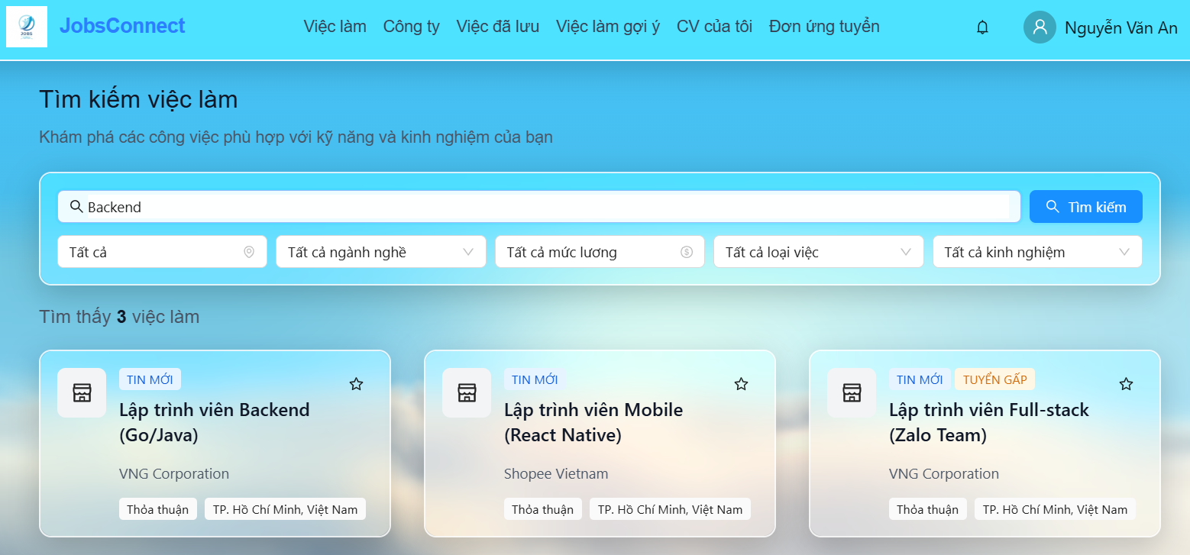 | Passed
JobApp_08 | Kiểm tra nút "Tìm kiếm" | 1. Quan sát nút "Tìm kiếm" cạnh ô nhập từ khóa. 2. Nhấn nút "Tìm kiếm". | - Nút có màu xanh primary của hệ thống, căn chỉnh thẳng hàng với ô nhập. - Hiển thị icon kính lúp bên trong nút. - Khi nhấn nút, trang được đưa về trang 1 (currentPage = 1) và danh sách kết quả được làm mới lập tức. |  | Passed
JobApp_09 | Kiểm tra bộ lọc "Địa điểm" | 1. Nhấn vào dropdown Select "Địa điểm". 2. Cuộn danh sách và kiểm tra các tùy chọn. 3. Chọn một địa điểm cụ thể (ví dụ: "Hà Nội"). | - Dropdown hiển thị icon vị trí (EnvironmentOutlined). - Mặc định chọn "Tất cả". Danh sách hiển thị đầy đủ các tỉnh thành từ VIETNAM_PROVINCES. - Khi chọn, dropdown cập nhật giá trị đã chọn và danh sách kết quả tự động làm mới theo địa điểm. | 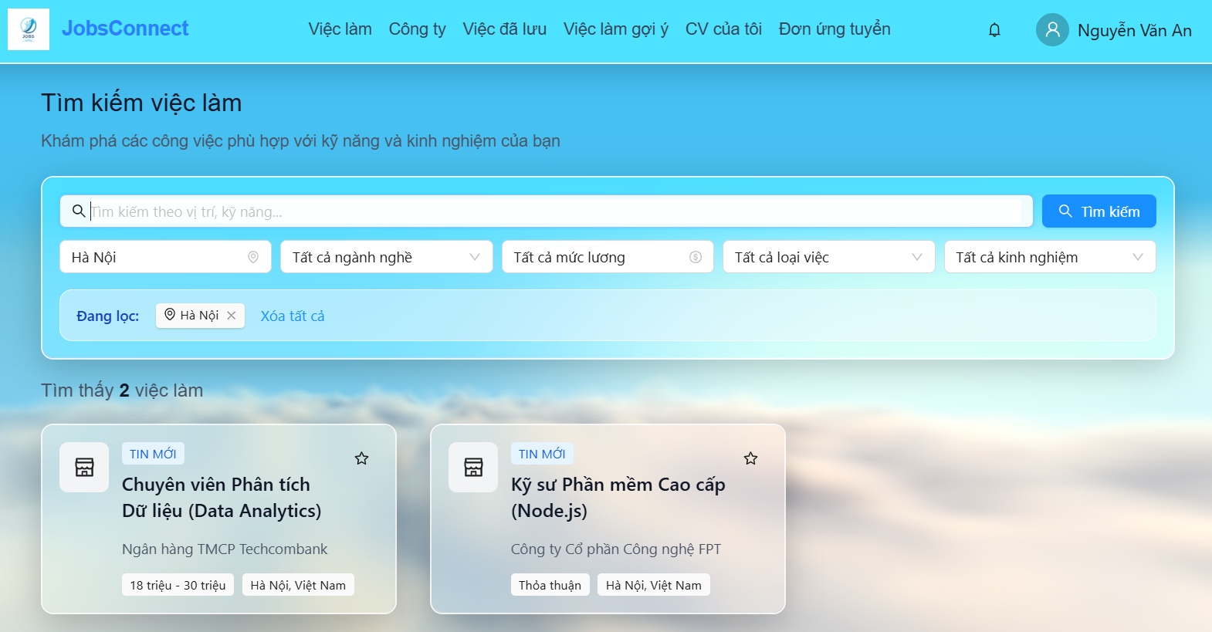 | Passed
JobApp_10 | Kiểm tra bộ lọc "Ngành nghề" | 1. Nhấn vào dropdown "Ngành nghề". 2. Kiểm tra danh sách tùy chọn ngành nghề. 3. Chọn một ngành nghề bất kỳ (ví dụ: "Tài chính - Ngân hàng"). | - Mặc định chọn "Tất cả". Danh sách ngành nghề khớp hoàn toàn với dữ liệu INDUSTRIES. - Cập nhật giao diện mượt mà và tự động tải lại kết quả phù hợp sau khi chọn. | 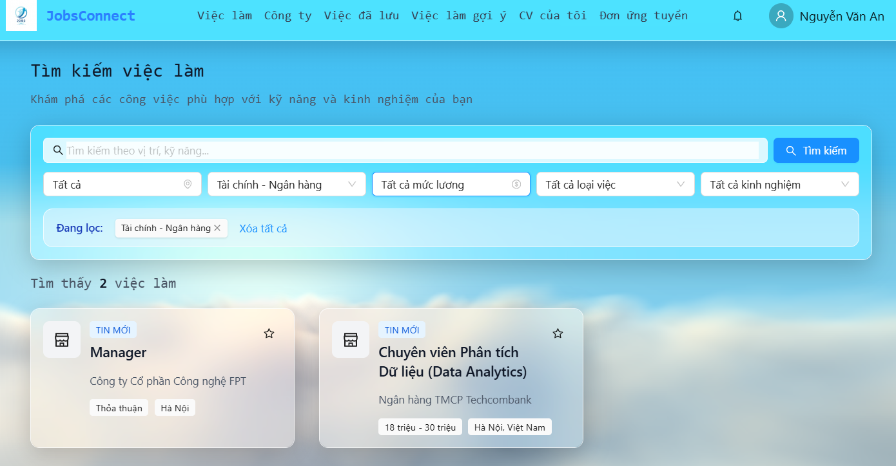 | Passed
JobApp_11 | Kiểm tra bộ lọc "Mức lương" | 1. Nhấn vào dropdown "Mức lương". 2. Kiểm tra danh sách khoảng lương. 3. Chọn một mức lương cụ thể. | - Dropdown hiển thị icon đô la (DollarOutlined). - Các khoảng lương khớp dữ liệu từ SALARY_RANGES. Mặc định chọn "Tất cả". - Sau khi chọn, tự động gọi API lọc danh sách kết quả theo lương tối thiểu/tối đa. | 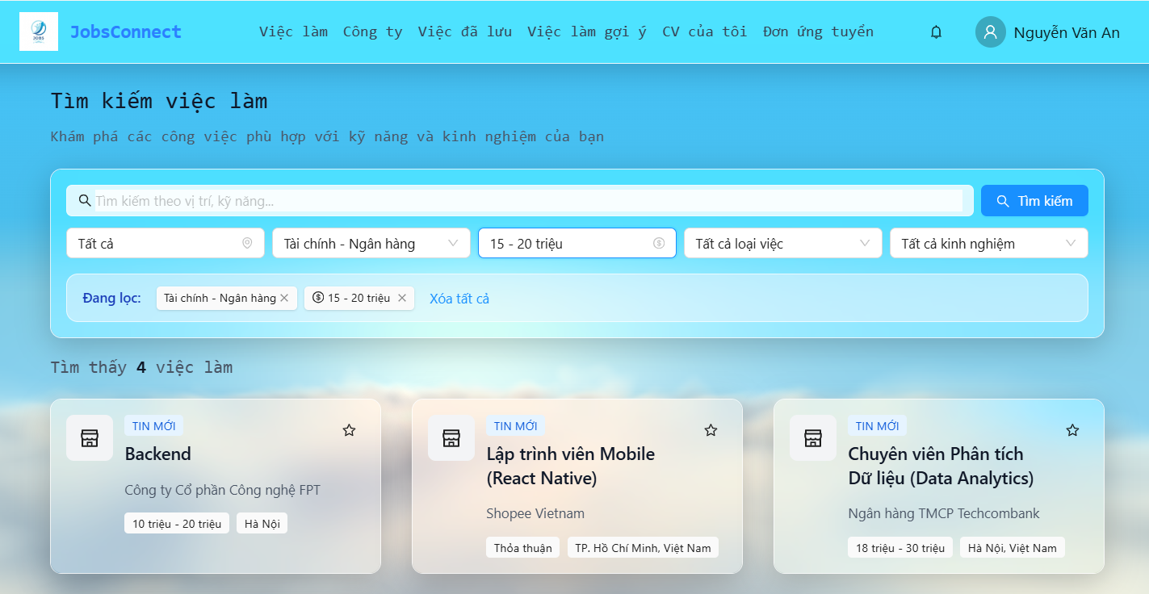 | Fail | Danh sách công việc hiển thị không đúng theo mức lương đã chọn
JobApp_12 | Kiểm tra bộ lọc "Loại việc" | 1. Nhấn vào dropdown "Loại việc". 2. Kiểm tra danh sách hình thức làm việc. 3. Chọn một hình thức (ví dụ: "Toàn thời gian"). | - Mặc định hiển thị "Tất cả". Các tùy chọn khớp với JOB_TYPES (Full-time, Part-time, v.v.). - Hệ thống cập nhật danh sách việc làm tương ứng ngay lập tức. | 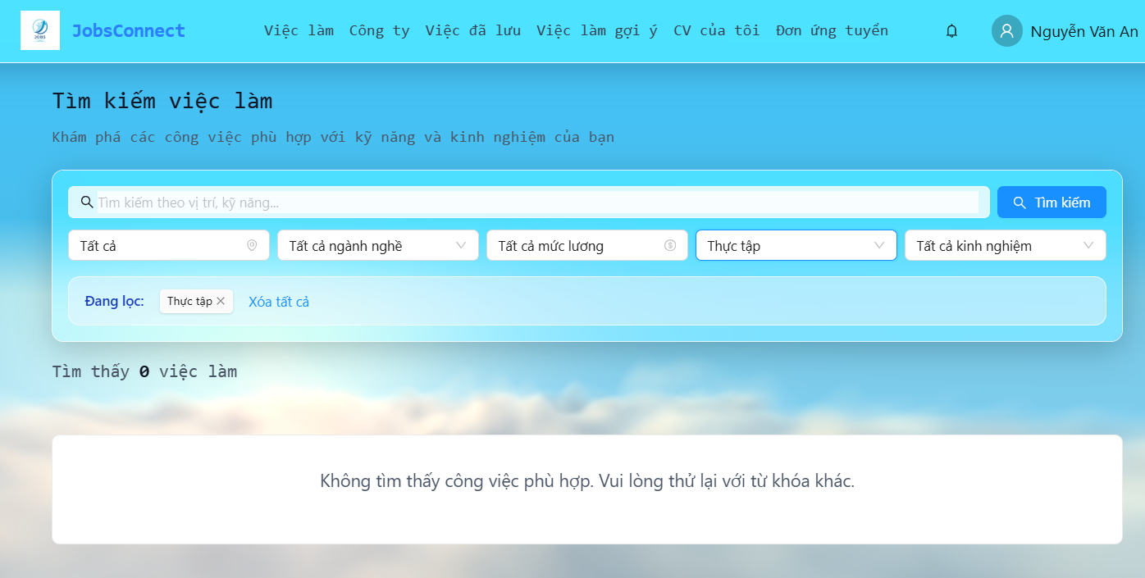 | Fail | Danh sách công việc hiển thị không đúng theo loại việc đã chọn
JobApp_13 | Kiểm tra bộ lọc "Kinh nghiệm" | 1. Nhấn vào dropdown "Kinh nghiệm". 2. Kiểm tra danh sách cấp bậc kinh nghiệm. 3. Chọn một cấp độ (ví dụ: "Middle"). | - Mặc định hiển thị "Tất cả". Các tùy chọn khớp với EXPERIENCE_LEVELS. - Hệ thống lọc chính xác các bài đăng tuyển theo yêu cầu kinh nghiệm đã chọn. | 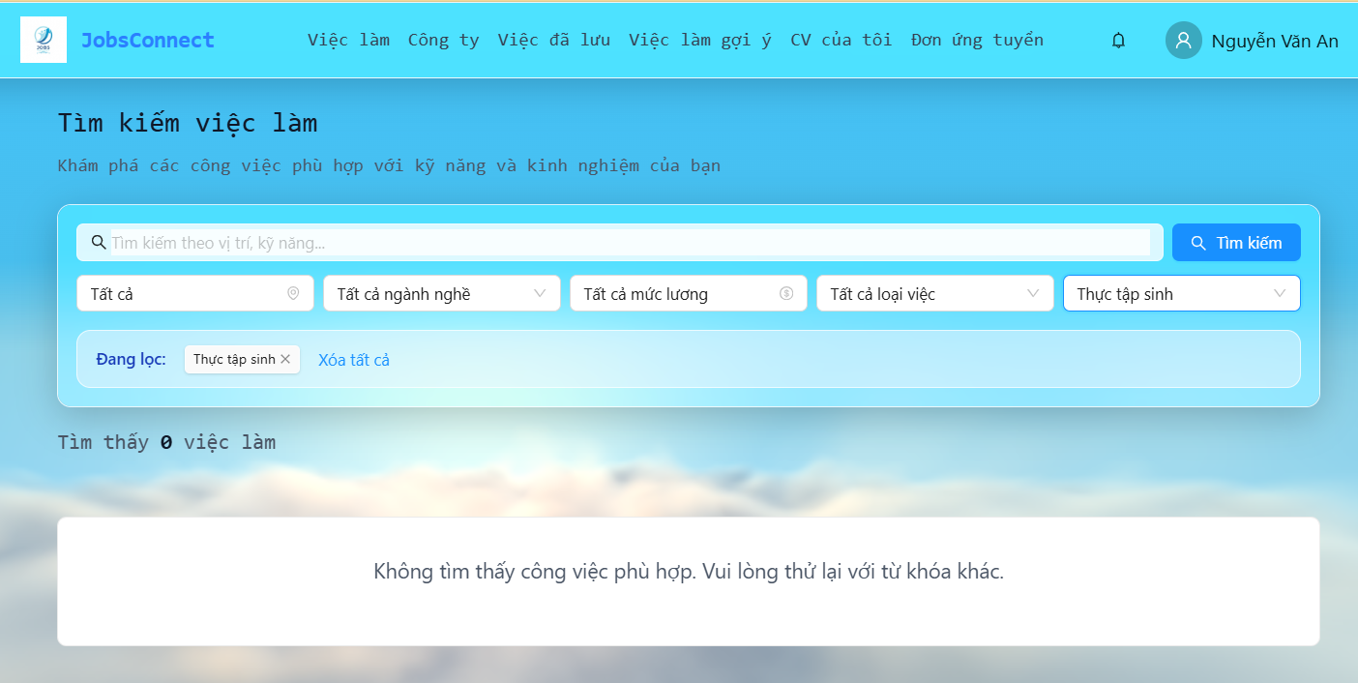 | Fail | Danh sách công việc hiển thị không đúng theo kinh nghiệm đã chọn
JobApp_14 | Kiểm tra khu vực hiển thị các Filter Tag đang hoạt động | 1. Chọn từ 2 bộ lọc trở lên (ví dụ: Hà Nội, Mức lương: 15-20M). 2. Quan sát vùng hiển thị Tag bộ lọc bên dưới card tìm kiếm. | - Hiển thị khu vực có nền xanh nhạt (bg-blue-50/50), bo góc tròn đẹp mắt (rounded-xl), viền xanh nhẹ. - Các bộ lọc đã chọn hiển thị dưới dạng các Tag màu xanh dương, có kèm icon tương ứng (như địa điểm có EnvironmentOutlined). | 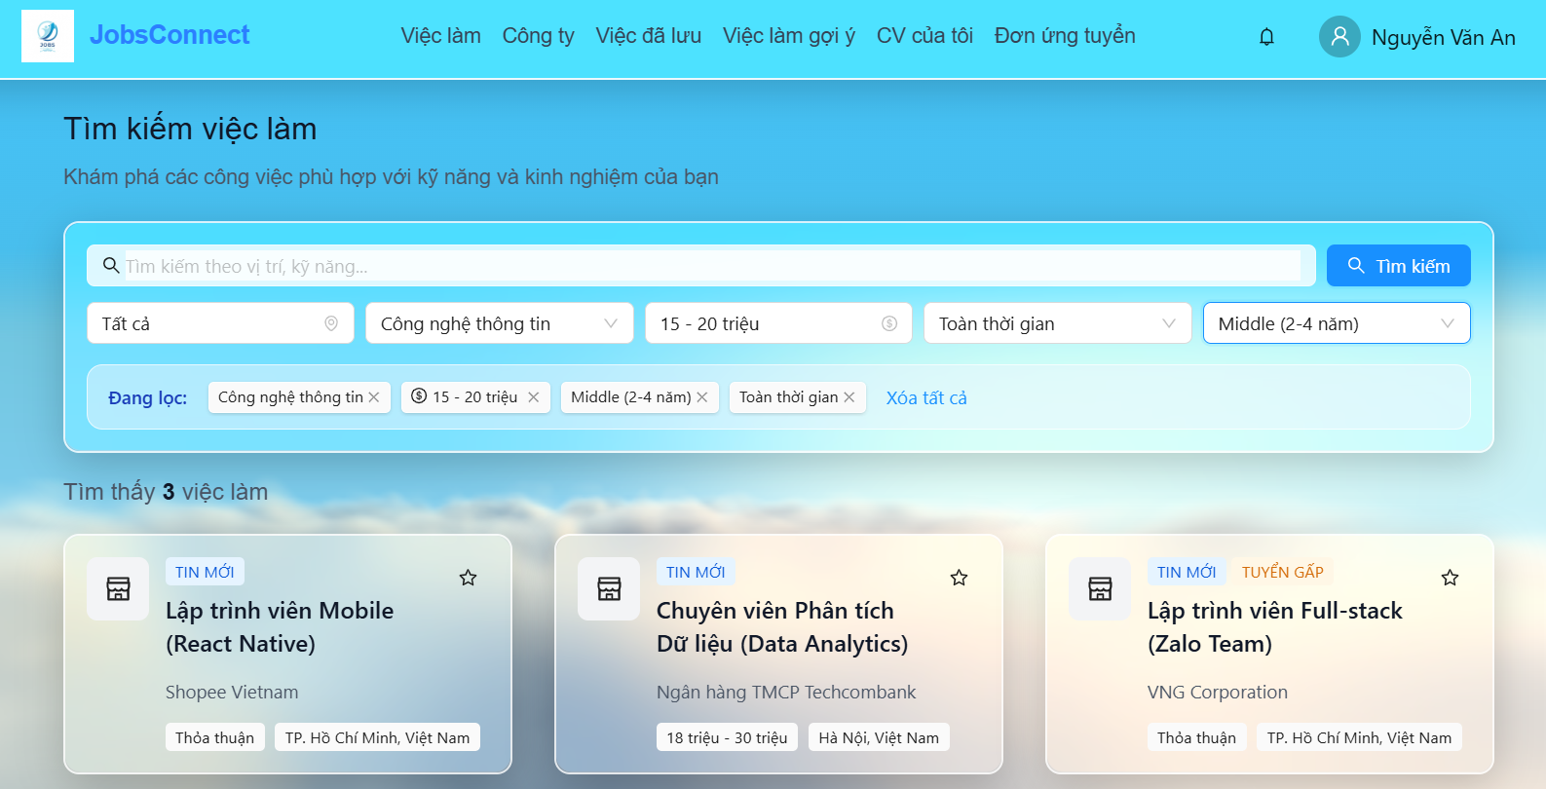 | Fail | Danh sách công việc hiển thị không đúng theo các bộ lọc đã chọn
JobApp_15 | Kiểm tra chức năng tắt Tag bộ lọc riêng lẻ | 1. Bấm vào nút "x" (close) trên một Tag bộ lọc đang hoạt động. | - Tag đó biến mất khỏi khu vực đang lọc. - Trạng thái bộ lọc tương ứng trong dropdown Select tự động chuyển về "Tất cả". - Trang hiện tại reset về trang 1, kết quả tìm kiếm tự động tải lại. |  | Passed
JobApp_16 | Kiểm tra nút "Xóa tất cả" tại vùng Filter Tags | 1. Nhấn vào nút liên kết màu đỏ "Xóa tất cả" ở góc vùng hiển thị Filter Tags. | - Vùng hiển thị Filter Tags biến mất hoàn toàn. - Tất cả dropdown bộ lọc quay về mặc định "Tất cả", ô nhập từ khóa tìm kiếm được xóa sạch. - Kết quả tìm kiếm hiển thị lại toàn bộ công việc (trạng thái ACTIVE) và đưa về trang 1. |  | Passed
JobApp_17 | Kiểm tra hiển thị thông tin chi tiết trên thẻ công việc | 1. Quan sát kỹ từng thành phần thông tin trên một Job Card. | - Thông tin đầy đủ gồm: Tiêu đề công việc, Tên công ty, Logo công ty, Địa điểm, Mức lương, Các tag kỹ năng. - Mức lương phải được định dạng đúng theo hàm formatSalary (ví dụ: "Thoả thuận", "10 - 15 triệu", "Từ 10 triệu", hoặc "USD"). |  | Passed
JobApp_18 | Kiểm tra nút "Lưu/Bỏ lưu" việc làm | 1. Đăng nhập với vai trò Nhà tuyển dụng -> Kiểm tra sự tồn tại của nút Lưu. 2. Đăng nhập ứng viên (Candidate) -> Nhấn nút hình trái tim (Lưu). 3. Nhấn lại nút trái tim vừa lưu (Bỏ lưu). | - Với Recruiter/Khách: Không hiển thị nút hình trái tim lưu việc làm trên card. - Với Candidate: Nút trái tim hiển thị. Khi click Lưu: trái tim đổi trạng thái (active), hiển thị toast thông báo thành công ("Đã lưu việc làm"). - Khi click Bỏ lưu: trái tim về trạng thái thường, hiển thị toast thông báo ("Đã bỏ lưu việc làm"). | 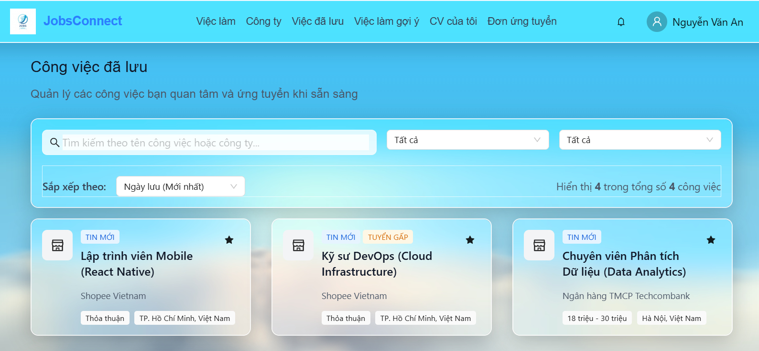 | Passed
JobApp_19 | Kiểm tra giao diện khi không tìm thấy kết quả phù hợp (Empty State) | 1. Nhập từ khóa không tồn tại hoặc chọn bộ lọc quá khắt khe (ví dụ: "XYZ12345"). | - Màn hình hiển thị một Card căn giữa với nội dung: "Không tìm thấy công việc phù hợp. Vui lòng thử lại với từ khóa khác." |  | Passed
JobApp_20 | Kiểm tra phân trang | 1. Quan sát vùng phân trang dưới danh sách công việc khi tổng số công việc > 12. 2. Kiểm tra khi tổng số công việc <= 12. 3. Nhấp chọn chuyển trang (ví dụ: trang 2). | - Chỉ hiển thị phân trang khi tổng số trang lớn hơn 1 (totalPages > 1). - Hiển thị số trang hiện tại và tổng số trang / số công việc bên dưới nút phân trang (ví dụ: "Trang 1 / 5 (58 việc làm)"). - Nút trang hiện tại được highlight rõ rệt. Khi bấm chuyển trang, trang được cuộn mượt và tải đúng dữ liệu trang mới. |  | Passed
JobApp_21 | Kiểm tra trạng thái hover của nút "Tìm kiếm" | 1. Rê chuột vào nút "Tìm kiếm". | - Nút đổi màu nền sang xanh sẫm hơn, con trỏ chuột chuyển thành dạng bàn tay (pointer) rõ rệt. |  | Passed
JobApp_22 | Kiểm tra hiển thị placeholder của các dropdown bộ lọc | 1. Để trống các bộ lọc (chọn reset về Tất cả). | - Hiển thị đúng các chữ mờ gợi ý: "Địa điểm", "Ngành nghề", "Mức lương", "Loại việc", "Kinh nghiệm". |  | Passed
JobApp_23 | Kiểm tra khả năng co giãn (fluid layout) của ô nhập từ khóa | 1. Co giãn chiều rộng cửa sổ trình duyệt từ 1200px về 768px. | - Ô nhập từ khóa tự động co giãn chiếm trọn chiều rộng còn lại của hàng tìm kiếm, không bị đè lên Nút tìm kiếm. |  | Passed
JobApp_24 | Kiểm tra hover của liên kết "Xóa tất cả" ở tags bộ lọc | 1. Di chuột vào nút chữ "Xóa tất cả". | - Nút chuyển từ màu đỏ sang màu đỏ sẫm/gạch chân để chỉ báo đây là liên kết bấm được. |  | Passed
JobApp_25 | Kiểm tra định dạng số lượng tìm thấy khi không có việc làm | 1. Lọc kết quả để danh sách rỗng. | - Dòng chữ kết quả hiển thị đúng chuẩn: "Tìm thấy 0 việc làm" (không bị trống số hoặc hiển thị undefined). |  | Passed
JobApp_26 | Kiểm tra khoảng cách lề (padding) trên màn hình di động nhỏ | 1. Chuyển đổi công cụ DevTools sang chế độ xem Mobile (chiều rộng < 480px). | - Padding của Card bộ lọc tự động thu hẹp xuống còn 16px để tối ưu diện tích hiển thị. |  | Passed
JobApp_27 | Kiểm tra việc ẩn thanh cuộn ngang khi co giãn bộ lọc | 1. Kiểm tra khu vực bộ lọc trên màn hình di động xem có thanh cuộn ngang xấu xí nào không. | - Không xuất hiện thanh cuộn ngang trong card bộ lọc; các bộ lọc tự động xuống dòng thành dạng lưới 2 cột. |  | Passed
JobApp_28 | Kiểm tra hiệu ứng chuyển động khi xuất hiện Filter Tags | 1. Chọn một bộ lọc bất kỳ từ trạng thái rỗng. | - Vùng Active Filters xuất hiện mượt mà bằng hiệu ứng fade-in nhẹ, không giật cục. |  | Passed
JobApp_29 | Kiểm tra khoảng cách (gap) giữa các thẻ việc làm trên mobile | 1. Xem danh sách việc làm trên thiết bị di động. | - Khoảng cách dọc giữa các Job Card hiển thị thoáng mắt (tối thiểu 16px/gap-4), không bị dính sát vào nhau. |  | Passed
JobApp_30 | Kiểm tra giới hạn độ dài tiêu đề công việc trên JobCard | 1. Tìm tin tuyển dụng có tiêu đề siêu dài (ví dụ > 80 ký tự). | - Tiêu đề tự động cắt và hiển thị dấu ba chấm (...) nhờ thuộc tính line-clamp, tránh phá vỡ chiều cao cố định của card. |  | Passed
JobApp_31 | Kiểm tra rút gọn tên công ty quá dài trên JobCard | 1. Tìm công ty có tên rất dài. | - Tên công ty tự động rút gọn bằng dấu ba chấm (...) ở cuối, giữ layout thẻ cân đối. |  | Passed
JobApp_32 | Kiểm tra màu sắc phân biệt của Tag mức lương trên JobCard | 1. Quan sát Tag hiển thị lương trên JobCard. | - Sử dụng màu chữ và icon xanh lá cây đại diện cho tài chính, tách biệt rõ ràng với các Tag kỹ năng màu xám. |  | Passed
JobApp_33 | Kiểm tra độ nét của Logo công ty trên màn hình Retina | 1. Xem giao diện trên màn hình độ phân giải cao. | - Logo công ty Hiển thị sắc nét, không bị mờ nhòe hay vỡ hình. |  | Passed
JobApp_34 | Kiểm tra hiển thị Logo mặc định khi URL logo lỗi | 1. Truy cập công việc của công ty không có ảnh logo. | - Thẻ Hiển thị icon tòa nhà mặc định màu xám trang nhã thay thế cho ảnh lỗi. |  | Passed
JobApp_35 | Kiểm tra trạng thái vô hiệu hóa (disabled) của nút phân trang | 1. Chuyển về trang đầu tiên (Trang 1). 2. Quan sát nút bấm quay lại (Previous page). | - Nút bấm trang trước tự động mờ đi (disabled) và không thể click được. |  | Passed
JobApp_36 | Kiểm tra chỉ báo khi nhấn nút phân trang | 1. Nhấp chuột vào một trang mới trong thanh phân trang. | - Giao diện chuyển động mượt mà và Hiển thị spinner quay vòng lập tức báo hiệu đang tải. |  | Passed
JobApp_37 | Kiểm tra độ mờ nền (backdrop blur) của card trên Safari/Chrome | 1. Mở trang trên cả Google Chrome và Safari. | - hiệu ứng blur kính (glassmorphism) Hiển thị đồng đều nhờ việc khai báo đầy đủ thuộc tính -webkit-backdrop-filter. |  | Passed
JobApp_38 | Kiểm tra màu viền focus của dropdown bộ lọc | 1. Nhấn tab hoặc click chuột vào ô Chọn Địa điểm. | - màu viền dropdown chuyển sang màu xanh dương chủ đạo của hệ thống sắc nét. |  | Passed
JobApp_39 | Kiểm tra khoảng trắng chân trang (footer padding) | 1. Cuộn chuột xuống hết danh sách công việc. | - Có một khoảng trống tối thiểu 40px ngăn cách giữa phần phân trang và chân trang (footer) để tránh chật chội. |  | Passed
JobApp_40 | Kiểm tra ngắt dòng chữ trên nút tìm kiếm | 1. Quan sát chữ "Tìm kiếm" trong nút tìm kiếm trên các màn hình nhỏ. | - Chữ "Tìm kiếm" luôn nằm trọn trên 1 dòng, không bị ngắt dòng thành "Tìm" và "kiếm". |  | Passed
III. Check giao diện "Việc làm gợi ý"
JobApp_41 | Kiểm tra trạng thái Chưa có CV | 1. Đăng nhập bằng tài khoản ứng viên chưa tạo CV nào. 2. Truy cập vào trang Việc làm gợi ý. | - Hiển thị card thông báo lỗi/hướng dẫn: "Vui lòng tạo CV để nhận gợi ý việc làm". - Có icon CV (FileTextOutlined) màu xám lớn và nút "Tạo CV ngay". - Khi nhấn nút "Tạo CV ngay", ứng dụng chuyển hướng chính xác đến trang /candidate/cvs/new. |  | Passed
JobApp_42 | Kiểm tra trạng thái tải dữ liệu | 1. Truy cập vào trang Việc làm gợi ý khi có CV. 2. Quan sát giao diện trong lúc API đang tải dữ liệu. | - Hiển thị spinner xoay tròn (Spin size="large") kèm dòng chữ: "Đang tải việc làm gợi ý..." và mô tả phụ "Vui lòng đợi trong giây lát". |  | Passed
JobApp_43 | Kiểm tra bộ lọc và ô tìm kiếm | 1. Nhập từ khóa tên công việc hoặc công ty vào ô "Tìm kiếm". 2. Chọn hình thức làm việc trong dropdown "Loại công việc". 3. Kiểm tra dòng thông báo số lượng công việc tìm thấy. | - Ô tìm kiếm và dropdown "Loại công việc" có nhãn nhãn rõ ràng phía trên. - Khi thay đổi tìm kiếm hoặc bộ lọc, danh sách việc làm tự động cập nhật lập tức. - Hiển thị dòng text "Tìm thấy X công việc phù hợp" trên nền gradient xám/xanh nhẹ, có kèm nút "Xóa bộ lọc" khi đang kích hoạt lọc. |  | Passed
JobApp_44 | Kiểm tra danh sách thẻ việc làm gợi ý | 1. Quan sát cách sắp xếp danh sách việc làm gợi ý. 2. Kiểm tra thông tin hiển thị trên các thẻ. | - Việc làm được hiển thị theo dạng lưới tương tự trang Tìm kiếm việc làm. - Đặc biệt: Thẻ việc làm gợi ý phải hiển thị danh sách các kỹ năng trùng khớp (matchingSkills) giữa CV và mô tả công việc để ứng viên dễ nhận biết độ tương thích. | 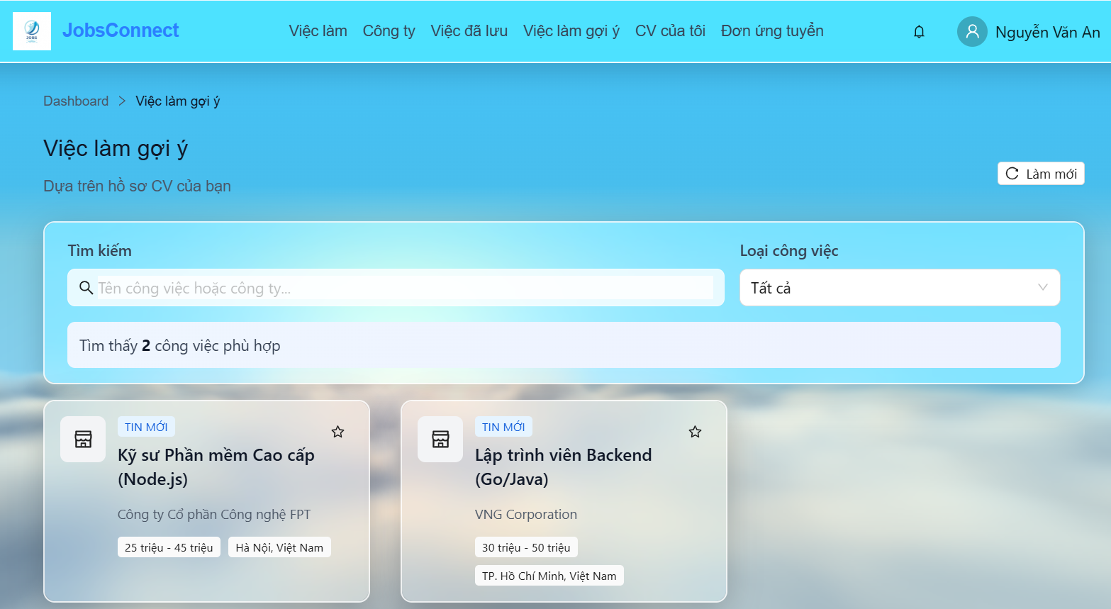 | Passed
JobApp_45 | Kiểm tra trạng thái không tìm thấy kết quả sau khi lọc | 1. Nhập từ khóa tìm kiếm không tồn tại trong danh sách việc làm gợi ý (ví dụ: "Không có công việc này"). | - Hiển thị card trống có icon kính lúp màu xám. - Tiêu đề: "Không tìm thấy công việc phù hợp". - Hiển thị 2 nút hành động rõ ràng: "Cập nhật CV" (chuyển hướng về /candidate/cvs) và "Tìm việc làm" (chuyển hướng về /jobs). |  | Passed
JobApp_46 | Kiểm tra điều hướng Breadcrumb | 1. Quan sát thanh Breadcrumb ở trên cùng. 2. Bấm vào liên kết "Dashboard". | - Hiển thị đúng lộ trình: "Dashboard > Việc làm gợi ý" với icon mũi tên ngăn cách. - Nhấp vào "Dashboard" chuyển hướng người dùng quay lại trang /candidate/dashboard thành công. |  | Passed
JobApp_47 | Kiểm tra trạng thái hover của nút "Tạo CV ngay" | 1. Di chuột vào nút "Tạo CV ngay" trên card trống CV. | - Nút đổi màu nền sang xanh sậm, hiển thị hiệu ứng bấm nhẹ (scale down). |  | Passed
JobApp_48 | Kiểm tra độ tương tương phản của icon cảnh báo chưa có CV | 1. Xem màn hình chưa có CV trên màn hình thường. | - icon tờ tài liệu màu xám trung tính, độ tương phản tốt với nền trắng đục của Card glassmorphism. |  | Passed
JobApp_49 | Kiểm tra độ nổi bật của tỷ số trùng khớp (Match Score) | 1. Quan sát thông số tỷ lệ Match % trên thẻ việc làm gợi ý. | - con số Hiển thị đậm màu xanh lá cây hoặc màu tím indigo thu hút sự chú ý của ứng viên về mức độ tương thích. |  | Passed
JobApp_50 | Kiểm tra định dạng hiển thị lý do tương thích (Matching Reasons) | 1. Đọc phần lý do gợi ý trên thẻ. | - Hiển thị dạng các gạch đầu Dòng gọn gàng, không dính sát và xuống Dòng hợp lý. |  | Passed
JobApp_51 | Kiểm tra căn chỉnh của nút "Làm mới" trên thiết bị di động | 1. Co màn hình về kích thước mobile. | - Nút "Làm mới" tự động chuyển xuống dưới tiêu đề hoặc thu hẹp diện tích hợp lý để không chèn ép tiêu đề chính. |  | Passed
JobApp_52 | Kiểm tra kích cỡ chữ của Breadcrumb trên màn hình nhỏ | 1. Đọc Breadcrumb ở màn hình chiều rộng 360px. | - Kích thước chữ tự động thu nhỏ về 12px (text-xs) để hiển thị trọn vẹn lộ trình điều hướng. |  | Passed
JobApp_53 | Kiểm tra trạng thái hover của nút "Xóa bộ lọc" gợi ý | 1. Rê chuột vào chữ "Xóa bộ lọc". | - Nút chữ đổi màu và chuyển con trỏ pointer xác nhận Có thể bấm. |  | Passed
JobApp_54 | Kiểm tra hiển thị các kỹ năng trùng khớp (Matching Skills) | 1. Quan sát các tag kỹ năng trùng khớp trên card việc làm. | - các Tag kỹ năng Hiển thị dạng nhãn bo góc tròn màu xám xanh dương nổi bật, giúp nhận dạng nhanh kỹ năng khớp. |  | Passed
JobApp_55 | Kiểm tra nút hình trái tim lưu việc làm | 1. Di chuột và click vào icon trái tim góc thẻ. | - icon trái tim đổi màu hồng/đỏ và chuyển động nhẹ xác nhận việc lưu trữ. |  | Passed
JobApp_56 | Kiểm tra padding của hộp thông báo kết quả lọc gợi ý | 1. Quan sát ô hiển thị "Tìm thấy X công việc phù hợp". | - Padding trong hộp cân xứng (12px), tạo không gian rộng rãi chuyên nghiệp. |  | Passed
JobApp_57 | Kiểm tra hiệu ứng loading cục bộ khi bấm "Làm mới" | 1. Bấm nút "Làm mới" ở góc trang. | - Toàn bộ Vùng Hiển thị danh sách công việc chuyển sang màu mờ đục nhẹ và Có spinner xoay, không gây tải lại Toàn bộ trình duyệt. |  | Passed
JobApp_58 | Kiểm tra hover của các nút hành động ở màn hình không có kết quả gợi ý | 1. Rê chuột qua nút "Cập nhật CV" và "Tìm việc làm". | - Cả hai Nút phản hồi đổi màu và đổ bóng chuẩn chỉnh. |  | Passed
JobApp_59 | Kiểm tra dịch nghĩa nhãn loại công việc trên thẻ gợi ý | 1. Quan sát nhãn loại công việc của thẻ. | - Nhãn chuyển đổi sang tiếng Việt chính xác (ví dụ: "FULL_TIME" -> "Toàn thời gian", "PART_TIME" -> "Bán thời gian"). |  | Passed
JobApp_60 | Kiểm tra co giãn tỷ lệ ảnh logo công ty trong gợi ý | 1. Đăng tải logo công ty có kích cỡ chữ nhật dẹt. | - Ảnh logo tự động căn giữa và phủ kín khung tròn (object-cover), không bị méo hay bóp méo tỷ lệ. |  | Passed
JobApp_61 | Kiểm tra đổ bóng của Card gợi ý | 1. Quan sát viền và đổ bóng của card bộ lọc gợi ý. | - Card Có đổ bóng mờ nhẹ để tách biệt rõ ràng với màu nền nền xám của trang. |  | Passed
IV. Check giao diện "Danh sách công ty"
JobApp_62 | Kiểm tra ô tìm kiếm & bộ lọc của công ty | 1. Nhập từ khóa tên công ty vào ô "Tìm kiếm". 2. Chọn một ngành nghề trong bộ lọc "Ngành nghề". 3. Chọn quy mô nhân viên trong bộ lọc "Quy mô". | - Ô tìm kiếm hiển thị placeholder "Tìm kiếm theo tên công ty...". - Dropdown hiển thị đầy đủ danh sách ngành nghề (INDUSTRIES) và quy mô (COMPANY_SIZES). - Tìm kiếm hỗ trợ Debounce 500ms, tự động cập nhật kết quả mà không cần tải lại toàn bộ trang. | 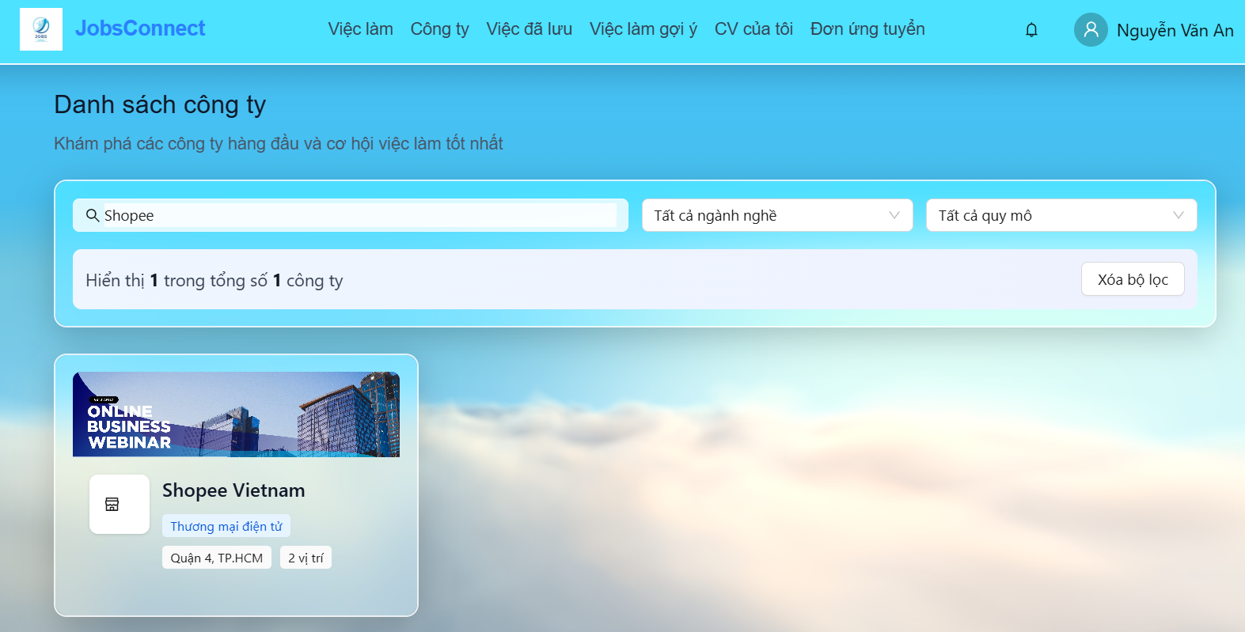 | Passed
JobApp_63 | Kiểm tra thẻ công ty chi tiết | 1. Quan sát các thẻ công ty hiển thị trên màn hình. | - Thẻ công ty hiển thị đầy đủ: Logo, Tên công ty, Ngành nghề, Quy mô nhân sự, Địa chỉ. - Hiển thị số lượng công việc đang tuyển dụng hoạt động (ví dụ: "X việc làm") liên kết trực tiếp từ API. |  | Passed
JobApp_64 | Kiểm tra phân trang và trạng thái rỗng | 1. Thay đổi trang bằng các nút chuyển trang. 2. Thử lọc với từ khóa không có kết quả. | - Phân trang chỉ hiển thị khi tổng số công ty > 12. Click chuyển trang sẽ cuộn mượt lên đầu trang. - Khi không có kết quả, hiển thị Card trống có icon cửa hàng (ShopOutlined) kèm thông báo "Không tìm thấy công ty nào" và nút "Xóa bộ lọc". |  | Passed
JobApp_65 | Kiểm tra trạng thái hover của thẻ công ty (Company Card) | 1. Rê chuột lên bề mặt một thẻ công ty bất kỳ. | - Thẻ nổi bật lên nhẹ nhờ đổi màu viền và tăng độ đổ bóng (shadow-lg), tạo cảm giác tương tác tốt. |  | Passed
JobApp_66 | Kiểm tra bo góc tròn đều của ảnh Logo công ty | 1. Quan sát khung logo của công ty trên thẻ. | - Logo được bo góc tròn đều đặn (rounded-lg) và viền trắng nổi bật. |  | Passed
JobApp_67 | Kiểm tra Badge số lượng việc làm tuyển dụng của công ty | 1. Nhìn vào góc hiển thị số lượng "X việc làm". | - Badge Có chữ màu xanh lá cây hoặc màu xanh dương nổi bật để thu hút ứng viên nộp đơn. |  | Passed
JobApp_68 | Kiểm tra hover ô nhập tìm kiếm công ty | 1. Rê chuột và click focus vào ô nhập tên công ty. | - viền Ô nhập đổi sang màu xanh dương chủ đạo của hệ thống. |  | Passed
JobApp_69 | Kiểm tra khoảng cách dòng thông tin trong thẻ | 1. Quan sát khoảng cách giữa tên công ty, ngành nghề và quy mô. | - các Dòng thông tin Hiển thị thoáng đạt, không đè lấn hoặc chồng chéo lên nhau. |  | Passed
JobApp_70 | Kiểm tra kích cỡ chữ quy mô công ty trên mobile | 1. Thu hẹp màn hình về kích thước di động. | - Các thông số quy mô nhân viên (ví dụ: "1-50 nhân viên") vẫn hiển thị rõ ràng, không bị co nhỏ quá mức. |  | Passed
JobApp_71 | Kiểm tra hiệu ứng xoay của icon Loading khi đổi trang | 1. Bấm nút chuyển trang khi danh sách công ty dài. | - icon loading (Spin) xoay mượt mà, không bị giật lag. |  | Passed
JobApp_72 | Kiểm tra màu sắc nút "Xóa bộ lọc" trong danh sách công ty | 1. Nhìn nút "Xóa bộ lọc" khi có hoạt động tìm kiếm. | - Nút Có màu trắng viền xám hoặc màu đỏ nhạt hài hòa, không lấn át Nút tìm kiếm chính. |  | Passed
JobApp_73 | Kiểm tra layout lưới danh sách công ty trên tablet | 1. Xem màn hình ở chiều rộng 768px (máy tính bảng). | - Lưới tự động chuyển sang 2 cột (md:grid-cols-2) giúp cân đối không gian hiển thị. |  | Passed
JobApp_74 | Kiểm tra icon nhỏ mô tả địa chỉ trong thẻ công ty | 1. Xem địa chỉ công ty trên thẻ. | - Có Hiển thị icon vị trí nhỏ phía trước địa chỉ giúp nhận diện nhanh vị trí. |  | Passed
V. Check giao diện chi tiết việc làm
JobApp_75 | Kiểm tra khu vực thông tin tiêu đề việc làm | 1. Quan sát phần đầu trang (Job Header Card). 2. Bấm vào tên công ty bên dưới chức danh. | - Hiển thị ảnh logo công ty lớn (hoặc icon tòa nhà mặc định nếu không có logo). - Tiêu đề việc làm in to, hiển thị rõ địa điểm, mức lương định dạng đúng (ví dụ: "10 - 15tr VND" hoặc "Thỏa thuận") và loại hình công việc. - Click tên công ty chuyển hướng chính xác đến trang chi tiết công ty. | 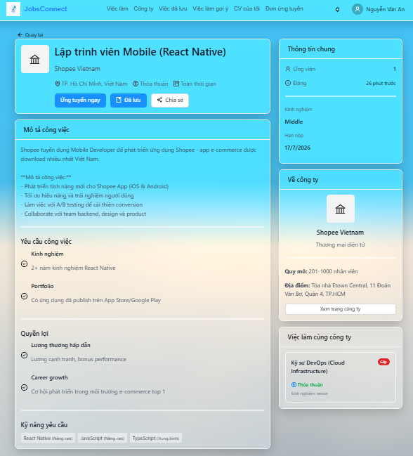 | Passed
JobApp_76 | Kiểm tra các hành động chính (Ứng tuyển, Lưu, Chia sẻ) | 1. Click nút "Ứng tuyển ngay". 2. Click nút "Lưu" (trái tim/sách). 3. Click nút "Chia sẻ". | - Click "Ứng tuyển ngay" mở hộp thoại ứng tuyển. - Click "Lưu" đổi màu nút sang trạng thái đã lưu, hiển thị thông báo toast thành công. - Click "Chia sẻ" tự động sao chép URL trang hiện tại vào bộ nhớ tạm và hiển thị thông báo "Đã sao chép link công việc". |  | Passed
JobApp_77 | Kiểm tra thông tin mô tả, yêu cầu và quyền lợi | 1. Cuộn xem phần mô tả công việc. 2. Kiểm tra phần kỹ năng yêu cầu. | - Mô tả chi tiết giữ nguyên định dạng ngắt dòng dễ đọc. - Danh sách yêu cầu và quyền lợi hiển thị kèm icon tick xanh lá/xanh dương thân thiện. - Các tag kỹ năng hiển thị dưới dạng Badge màu xám kèm thông tin cấp bậc (ví dụ: "React (Trung bình)"). |  | Passed
JobApp_78 | Kiểm tra thanh bên và Việc làm tương tự | 1. Quan sát Thông tin chung & Thông tin công ty. 2. Xem danh sách "Việc làm tương tự" ở cuối trang. | - Sidebar hiển thị số lượt ứng tuyển, thời gian đăng tuyển tương đối (ví dụ: "2 ngày trước"), hạn nộp. - Khối "Về công ty" hiển thị nút "Xem trang công ty" và danh sách việc làm khác cùng công ty (tối đa 5 việc làm). - Khối "Việc làm tương tự" ở dưới cùng hiển thị đúng các job card có tính chất tương đồng. |  | Passed
JobApp_79 | Kiểm tra hover nút "Quay lại" ở đầu trang | 1. Rê chuột lên nút "Quay lại". | - Nút đổi màu chữ sang xanh dương và Hiển thị đường gạch chân mờ. |  | Passed
JobApp_80 | Kiểm tra phản hồi khi click nút "Chia sẻ" | 1. Click nút "Chia sẻ". | - Hiển thị toast thông báo "Đã sao chép link công việc" rõ ràng ở góc màn hình. |  | Passed
JobApp_81 | Kiểm tra độ đồng nhất cỡ chữ tiêu đề mô tả | 1. Quan sát tiêu đề của "Mô tả công việc", "Yêu cầu", "Quyền lợi". | - Các tiêu đề có cùng cỡ chữ (text-lg hoặc text-xl) và độ đậm font như nhau. |  | Passed
JobApp_82 | Kiểm tra hiển thị Badge "Gấp" ở tin tuyển dụng thanh bên | 1. Xem danh sách việc làm cùng công ty ở sidebar. | - Các việc làm khẩn cấp có Badge đỏ "Gấp" nổi bật để phân biệt. |  | Passed
JobApp_83 | Kiểm tra màu sắc đường kẻ ngăn cách | 1. Quan sát các đường kẻ ngăn cách thông tin trong phần chi tiết. | - đường kẻ mỏng, màu xám nhạt tinh tế, không làm chia cắt Giao diện quá thô cứng. |  | Passed
VI. Check giao diện chi tiết công ty
JobApp_84 | Kiểm tra ảnh Banner & Thẻ thông tin đè (Overlay Card) | 1. Quan sát ảnh bìa (Banner) của công ty. 2. Quan sát Logo công ty và Huy hiệu xác minh (Verified Badge). | - Banner hiển thị tràn viền phía trên đầu trang. Nếu lỗi ảnh, hiển thị banner mặc định. - Logo công ty hiển thị đè lên banner. Có huy hiệu tích xanh xác thực (VerifiedAvatar) nếu trạng thái công ty là APPROVED/ACTIVE. - Overlay Card hiển thị đúng tên công ty, ngành nghề, quy mô, địa chỉ. | 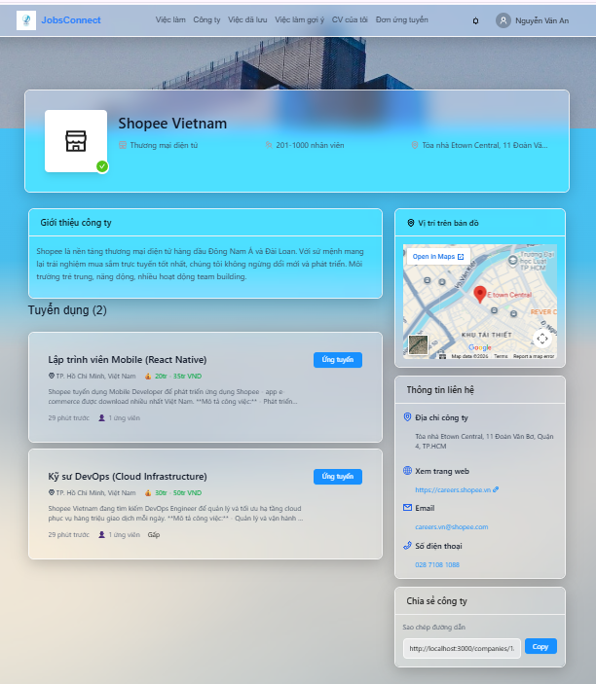 | Passed
JobApp_85 | Kiểm tra khu vực tuyển dụng của công ty | 1. Kiểm tra danh sách các tin tuyển dụng đang hiển thị. 2. Click nút "Ứng tuyển" cạnh tin tuyển dụng. | - Danh sách hiển thị các tin tuyển dụng ACTIVE của công ty kèm địa điểm, loại việc, mức lương. - Hiển thị tag "Gấp" màu đỏ nổi bật đối với các tin tuyển dụng khẩn cấp. - Click nút "Ứng tuyển" chuyển hướng người dùng đến trang chi tiết việc làm đó. |  | Passed
JobApp_86 | Kiểm tra phần bản đồ vị trí | 1. Quan sát khung bản đồ ở thanh bên phải. | - Khung bản đồ (Google Maps) hiển thị đúng theo địa chỉ của công ty một cách tự động thông qua API địa chỉ nhúng. |  | Passed
JobApp_87 | Kiểm tra thông tin liên hệ và Chia sẻ trang | 1. Quan sát phần Website, Email, Số điện thoại. 2. Click nút "Copy" tại phần Chia sẻ công ty. | - Địa chỉ website, email, hotline hiển thị kèm icon tương ứng và có thể click (mailto, tel, link out mở tab mới). - Nút "Copy" sao chép chính xác link trang công ty và hiển thị thông báo toast thành công. |  | Passed
JobApp_88 | Kiểm tra lớp overlay tối màu trên ảnh banner | 1. Quan sát ảnh banner công ty. | - Có lớp màu đen mờ nhẹ phủ lên trên banner để làm nổi bật Logo và các thông tin màu trắng đè lên. |  | Passed
JobApp_89 | Kiểm tra trạng thái active khi click nút "Copy" đường link | 1. Click nút "Copy" tại widget Chia sẻ công ty. | - Nút đổi màu sang xanh đậm hơn lúc click chuột xuống (active state). |  | Passed
JobApp_90 | Kiểm tra liên kết Website mở tab mới | 1. Click vào link website công ty. | - Trình duyệt tự động mở tab mới (target="_blank") để ứng viên không bị thoát khỏi ứng dụng JobsConnect. |  | Passed
JobApp_91 | Kiểm tra cuộn chuột khi đi qua Google Maps iframe | 1. Cuộn trang web bằng chuột đi qua khu vực bản đồ. | - Bản đồ được cấu hình không tự động chiếm Tiêu điểm zoom của chuột khi đang cuộn trang để tránh gián đoạn trải nghiệm cuộn. |  | Passed
JobApp_92 | Kiểm tra tên công ty ở mục "Công ty cùng ngành" | 1. Xem thông tin các công ty tương tự ở dưới cùng. | - Tên công ty Hiển thị rõ nét, Kích cỡ đồng nhất với các Thẻ công ty ngoài trang chủ. |  | Passed
VII. Check giao diện ứng tuyển việc làm
JobApp_93 | Kiểm tra tiêu đề hộp thoại & Chọn CV ứng tuyển | 1. Click "Ứng tuyển ngay" trên trang chi tiết việc làm để mở modal. 2. Kiểm tra dropdown chọn CV ứng tuyển. 3. Kiểm tra trường hợp tài khoản ứng viên chưa có CV nào. | - Tiêu đề modal ghi rõ tên công việc: "Ứng tuyển: [Tên công việc]". - Dropdown liệt kê danh sách CV của ứng viên, có đánh dấu CV chính (ví dụ: "CV của tôi (Chính)"). - Nếu chưa có CV, ẩn dropdown và hiển thị cảnh báo màu cam "Bạn chưa có CV nào" kèm liên kết nhanh "Tạo CV mới". | 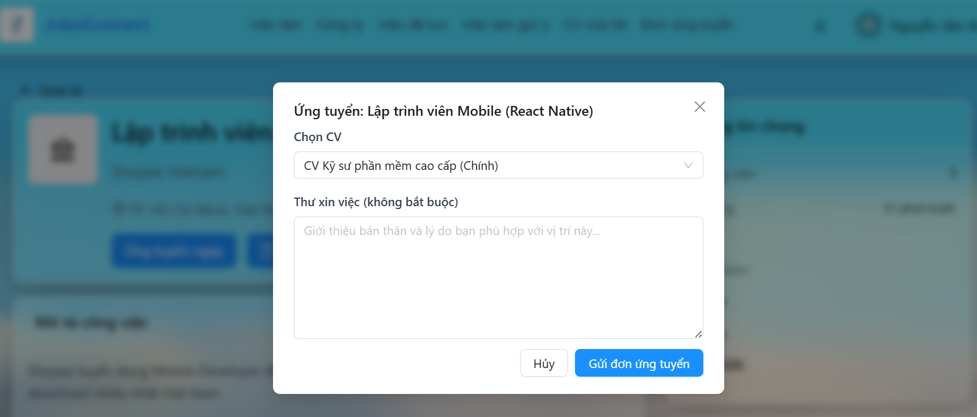 | Passed
JobApp_94 | Kiểm tra nhập Thư xin việc | 1. Quan sát ô nhập thư xin việc. 2. Gõ nội dung thư xin việc (độ dài bất kỳ). | - Hiển thị nhãn rõ ràng: "Thư xin việc (không bắt buộc)". - Ô TextArea rộng rãi (mặc định hiển thị 6 dòng) và có placeholder hướng dẫn gợi ý nội dung. |  | Passed
JobApp_95 | Kiểm tra hành động Gửi đơn ứng tuyển | 1. Nhấn nút "Hủy". 2. Chọn CV, nhập thư xin việc và nhấn "Gửi đơn ứng tuyển". | - Nhấn "Hủy" đóng modal và làm trống các trường đã điền. - Khi nhấn "Gửi đơn", hiển thị spinner tải dữ liệu trên nút, nút bị khóa tạm thời trong lúc gửi API. - Sau khi gửi thành công, đóng modal, hiển thị toast thành công "Đã gửi đơn ứng tuyển thành công!" và reset form. |  | Passed
JobApp_96 | Kiểm tra trạng thái khóa (disabled) của nút gửi đơn ứng tuyển | 1. Mở modal và không chọn bất kỳ CV nào. | - Nút "Gửi đơn ứng tuyển" bị mờ đi và không thể click được. |  | Passed
JobApp_97 | Kiểm tra chiều cao tự động co giãn của Modal | 1. Xem modal ứng tuyển trên màn hình điện thoại iPhone 5/SE (chiều rộng 320px). | - Modal tự động co giãn chiều cao hợp lý hoặc xuất hiện thanh cuộn bên trong Modal, không bị tràn ra ngoài màn hình điện thoại. |  | Passed
JobApp_98 | Kiểm tra icon nút Đóng "x" ở góc modal | 1. Di chuột vào icon "x" ở góc phải của Modal. | - icon đổi màu đậm hơn hoặc Hiển thị vòng tròn hover bao quanh, dễ dàng nhấp để đóng modal. |  | Passed
JobApp_99 | Kiểm tra màu cảnh báo thiếu CV trong modal | 1. Truy cập modal bằng tài khoản không có CV. | - thông điệp cảnh báo Hiển thị bằng chữ màu cam đất/đỏ nổi bật để thu hút sự chú ý. |  | Passed
JobApp_100 | Kiểm tra khoảng cách đệm (padding) trong Modal | 1. Quan sát khoảng cách từ viền modal đến các ô nhập liệu. | - Có khoảng đệm vừa mắt (khoảng 24px), tạo cảm giác thoáng đãng cho form điền thông tin. |  | Passed

Hạnh-Kiểm thử tự động
BÁO CÁO KẾT QUẢ KIỂM THỬ TỰ ĐỘNG

 |  |  |  |  |  | Thành phần được kiểm thử: | Xem việc làm, công ty và ứng tuyển việc làm
 |  |  |  |  |  | Ngày lập báo cáo: | 03/06/2026
 |  |  |  |  |  | Người thực hiện: | Dương Thị Hồng Hạnh

1. GIỚI THIỆU
1.1. Bối cảnh dự án
 | Hệ thống JobsConnect là nền tảng kết nối tuyển dụng trực tuyến dành cho ứng viên và nhà tuyển dụng. Việc kiểm thử thủ công thường tốn nhiều thời gian và dễ bỏ sót các lỗi phát sinh trong quá trình tích hợp giữa giao diện Web React và các API xử lý nghiệp vụ ở Backend. Do đó, việc áp dụng kiểm thử tự động là giải pháp tối ưu nhằm đảm bảo tính ổn định và tính sẵn sàng cao của hệ thống.

1.2. Mục tiêu kiểm thử
 | - Tự động hóa các thao tác tương tác thường gặp của người dùng trên phân hệ Xem việc làm, công ty và ứng tuyển việc làm. - Đảm bảo các luồng đi từ tìm kiếm, lọc, xem chi tiết cho đến nộp đơn ứng tuyển hoạt động chính xác và không có lỗi tích hợp frontend-backend. - Phát hiện sớm các lỗi hồi quy khi cập nhật mã nguồn mới.
2. PHƯƠNG PHÁP KIỂM THỬ
2.1. Các phương pháp kiểm thử được lựa chọn
 | - Kiểm thử Hộp đen (Black-box Testing): Giúp kiểm thử hệ thống hoàn toàn từ góc nhìn của ứng viên và nhà tuyển dụng thực tế. - Kiểm thử Toàn trình (End-to-End - E2E Testing): Giúp kiểm tra được tính toàn vẹn và nhất quán của luồng dữ liệu này.
2.2. Các kỹ thuật kiểm thử cụ thể
 | - Kiểm thử khẳng định kỳ vọng (Assertion Testing): Sử dụng các câu lệnh so khớp tự động như expect().toHaveURL(), expect().toContainText(), expect().toBeDisabled() giúp hệ thống tự động đưa ra kết luận Đạt/Không đạt (Pass/Fail) khi so sánh kết quả thực tế với mong đợi. - Kiểm thử tự động chờ đợi (Auto-waiting Testing): Loại bỏ việc cài đặt thời gian chờ cứng, Playwright tự động chờ các phần tử UI tải xong và các request API phản hồi xong mới click hoặc điền thông tin, đảm bảo tính ổn định của bài kiểm thử. - Kiểm thử theo vai trò người dùng (Role-Based Authentication): Robot tự động thiết lập phiên đăng nhập và phân quyền của Ứng viên có CV và Ứng viên chưa tạo CV để kiểm thử các luồng phân rẽ điều kiện tương ứng.
3. CÔNG CỤ KIỂM THỬ
 | - Ngôn ngữ phát triển kịch bản: TypeScript. - Framework kiểm thử tự động: Playwright Test (Microsoft). - Môi trường chạy kiểm thử: Chạy giả lập trên trình duyệt Chromium.
4. CHI TIẾT KỊCH BẢN KIỂM THỬ
 | Kịch bản | Kịch bản |  |  |  | Mã nguồn
 | KB_01 | Tìm kiếm |  |  |  | test('Kiểm tra tìm kiếm và lọc việc làm', async ({ page }) => { // 1. Đi tới trang tìm kiếm việc làm await page.goto('/jobs'); // Đợi trang tải xong bằng cách kiểm tra tiêu đề await expect(page.locator('h1')).toContainText('Tìm kiếm việc làm'); // 2. Nhập từ khóa tìm kiếm const searchInput = page.locator('input[placeholder="Tìm kiếm theo vị trí, kỹ năng..."]'); await searchInput.fill('React'); // Nhấp nút Tìm kiếm await page.locator('button:has-text("Tìm kiếm")').click(); // Đợi kết quả thay đổi const resultsText = page.locator('p:has-text("Tìm thấy")'); await expect(resultsText).toBeVisible(); });
 | KB_02 | Lọc việc làm |  |  |  | test('Kiểm tra lọc việc làm', async ({ page }) => { // Đăng nhập trước để tránh bị redirect 401 từ API chi tiết công ty (yêu cầu auth) await page.goto('/login'); await page.locator('input[type="email"]').fill('nguyenvanan@gmail.com'); await page.locator('input[type="password"]').fill('password123'); await page.locator('button[type="submit"]').click(); await page.waitForURL('/'); // 1. Đi tới trang tìm kiếm việc làm await page.goto('/jobs'); // Đợi trang tải xong bằng cách kiểm tra tiêu đề await expect(page.locator('h1')).toContainText('Tìm kiếm việc làm'); // Chờ và bắt request/response API search tuyển dụng const responsePromise = page.waitForResponse(response => response.url().includes('/api/jobs/search') && response.status() === 200 ); // 2. Chọn loại việc "Thực tập" từ dropdown select thứ 4 (nth(3)) const jobTypeSelect = page.locator('.ant-select').nth(3); await expect(jobTypeSelect).toBeVisible(); await jobTypeSelect.click(); // Đợi dropdown options hiển thị và click chọn "Thực tập" const jobTypeOption = page.locator('.ant-select-dropdown').locator('text=Thực tập').first(); await expect(jobTypeOption).toBeVisible(); await jobTypeOption.click(); await expect(jobTypeSelect).toContainText('Thực tập'); // 3. Chọn kinh nghiệm "Thực tập sinh" từ dropdown select thứ 5 (nth(4)) const experienceSelect = page.locator('.ant-select').nth(4); await expect(experienceSelect).toBeVisible(); await experienceSelect.click(); // Đợi dropdown options hiển thị và click chọn "Thực tập sinh" const experienceOption = page.locator('.ant-select-dropdown').locator('text=Thực tập sinh').first(); await expect(experienceOption).toBeVisible(); await experienceOption.click(); await expect(experienceSelect).toContainText('Thực tập sinh'); // Đợi API phản hồi const apiResponse = await responsePro
 | KB_03 | Xem chi tiết việc làm và Xem trang công ty |  |  |  | test('Kiểm tra điều hướng chi tiết việc làm và công ty', async ({ page }) => { // Đăng nhập trước để tránh bị redirect 401 từ API chi tiết công ty (yêu cầu auth) await page.goto('/login'); await page.locator('input[type="email"]').fill('nguyenvanan@gmail.com'); await page.locator('input[type="password"]').fill('password123'); await page.locator('button[type="submit"]').click(); await page.waitForURL('/'); await page.goto('/jobs'); // Đợi danh sách JobCard xuất hiện và lấy thông tin của card đầu tiên const firstJobCard = page.locator('.grid .ant-card').first(); await expect(firstJobCard).toBeVisible(); const jobTitleLocator = firstJobCard.locator('h3'); await expect(jobTitleLocator).toBeVisible(); const jobTitle = await jobTitleLocator.innerText(); // Click vào card để điều hướng tới chi tiết việc làm await firstJobCard.click(); // Kiểm tra đã sang trang chi tiết việc làm await expect(page).toHaveURL(/\/jobs\/.+/); await expect(page.locator('h1')).toContainText(jobTitle); // Click vào liên kết tên công ty ở đầu trang để chuyển sang chi tiết công ty const companyLink = page.locator('a[href^="/companies/"]').first(); await expect(companyLink).toBeVisible(); await companyLink.click(); // Kiểm tra trang chi tiết công ty hiển thị đúng thành phần (tên công ty, bản đồ Google Maps) await expect(page).toHaveURL(/\/companies\/.+/); const companyMap = page.locator('iframe[title="Company Location"]'); await expect(companyMap).toBeVisible(); });
 | KB_04 | Ứng tuyển việc làm thành công |  |  |  | test('Kiểm tra quy trình đăng nhập và nộp đơn ứng tuyển thành công', async ({ page }) => { // 1. Đăng ký một ứng viên mới hoàn toàn để đảm bảo tính độc lập dữ liệu const randomEmail = `apply_success_${Date.now()}@gmail.com`; await page.goto('/register'); await page.locator('input[placeholder="Nguyễn Văn A"]').fill('Test Candidate'); await page.locator('input[placeholder="your@email.com"]').fill(randomEmail); await page.locator('input[type="password"]').first().fill('password123'); await page.locator('input[type="password"]').last().fill('password123'); await page.locator('button[type="submit"]').click(); await expect(page).toHaveURL(/\/candidate\/dashboard/); // 2. Tạo nhanh một CV cho ứng viên mới thông qua API (sử dụng Token trong LocalStorage) await page.evaluate(async () => { const token = localStorage.getItem('auth_token'); const response = await fetch('http://localhost:4000/api/cvs', { method: 'POST', headers: { 'Content-Type': 'application/json', 'Authorization': `Bearer ${token}` }, body: JSON.stringify({ title: 'CV Kiểm thử tự động', fullName: 'Test Candidate', email: 'test@candidate.com', skills: [ { skillName: 'React', level: 'ADVANCED', yearsOfExperience: 2 } ] }) }); if (!response.ok) { throw new Error('Không thể khởi tạo CV qua API'); } }); // 3. Đi tới trang tìm kiếm việc làm await page.goto('/jobs'); const firstJobCard = page.locator('.grid .ant-card').first(); await expect(firstJobCard).toBeVisible(); await firstJobCard.click(); await expect(page).toHaveURL(/\/jobs\/.+/); // 4. Bấm nút "Ứng tuyển ngay" để mở Modal const applyButton = page.locator('button:has-text("Ứng tuyển ngay")'); await expect(applyButton).toBeVisible(); await applyButton.click(); // 5. Kiể
 | KB_05 | Ứng tuyển thất bại do chưa có CV |  |  |  | test('Kiểm tra chặn ứng tuyển khi tài khoản chưa tạo CV', async ({ page }) => { // 1. Đăng ký tài khoản mới không có CV const randomEmail = `nocv_${Date.now()}@gmail.com`; await page.goto('/register'); await page.locator('input[placeholder="Nguyễn Văn A"]').fill('Test No CV'); await page.locator('input[placeholder="your@email.com"]').fill(randomEmail); await page.locator('input[type="password"]').first().fill('password123'); await page.locator('input[type="password"]').last().fill('password123'); await page.locator('button[type="submit"]').click(); // Đợi đăng ký thành công và chuyển hướng đến trang candidate dashboard await expect(page).toHaveURL(/\/candidate\/dashboard/); // 2. Đi tới chi tiết việc làm và nhấn Ứng tuyển await page.goto('/jobs'); const firstJobCard = page.locator('.grid .ant-card').first(); await expect(firstJobCard).toBeVisible(); await firstJobCard.click(); await expect(page).toHaveURL(/\/jobs\/.+/); // 3. Bấm nút "Ứng tuyển ngay" để mở Modal const applyButton = page.locator('button:has-text("Ứng tuyển ngay")'); await expect(applyButton).toBeVisible(); await applyButton.click(); // 4. Kiểm tra hiển thị thông điệp cảnh báo chưa có CV trong modal const warningText = page.locator('.text-orange-600'); await expect(warningText).toContainText(/Bạn chưa có CV nào/); // 5. Kiểm tra nút "Gửi đơn ứng tuyển" bị vô hiệu hóa (disabled) const submitBtn = page.locator('button:has-text("Gửi đơn ứng tuyển")'); await expect(submitBtn).toBeDisabled(); });

5. KẾT QUẢ KIỂM THỬ TỰ ĐỘNG
 | Dưới đây là chi tiết kết quả chạy kiểm thử tự động trên môi trường giả lập (Local Chrome):

 | Mã kịch bản | Tên kịch bản kiểm thử tự động | Trình duyệt | Trạng thái | Thời gian chạy |  |  | Kết quả thực tế
 | KB_01 | Tìm kiếm việc làm | Chromium | Passed | 7.0 giây |  |  | 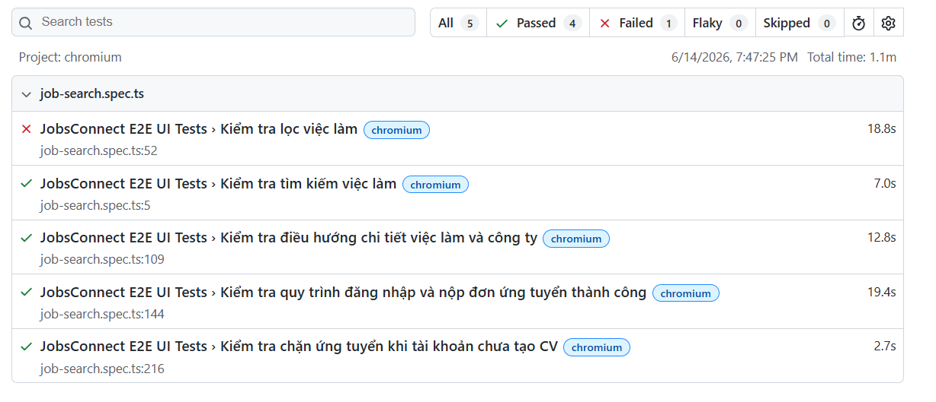
 | KB_02 | Lọc việc làm theo từ khóa và ngành nghề | Chromium | Fail | 18.8 giây | Hệ thống lọc ra 0 kết quả trên UI và không hiển thị công việc "Thực tập sinh" vì dữ liệu công việc này trong DB bị gán nhầm: type: "FULL_TIME" và experienceLevel: "JUNIOR".
 | KB_03 | Xem chi tiết việc làm và chuyển hướng xem trang công ty | Chromium | Passed | 12.8 giây
 | KB_04 | Quy trình đăng nhập và nộp đơn ứng tuyển thành công | Chromium | Passed | 19.4 giây
 | KB_05 | Kiểm tra chặn ứng tuyển khi tài khoản chưa tạo CV | Chromium | Passed | 2.7 giây

*Nhận xét: Có 4 kịch bản E2E vượt qua thành công. Kịch bản KB_02 (Kiểm tra lọc việc làm thực tập) đã Thất bại (Failed) chính xác như dự kiến. Điều này chỉ ra sự không đồng nhất giữa tiêu đề của tin tuyển dụng ("Thực tập sinh") với thuộc tính loại công việc (FULL_TIME thay vì INTERNSHIP) và mức kinh nghiệm (JUNIOR thay vì INTERN) được lưu trữ dưới cơ sở dữ liệu.

